상품제안서
레빗 카드형 CX03 USB 3.0 | 상품코드: F18486

 |  |  |  |  |  |  | 02-412-0044 | www.easy1.co.kr
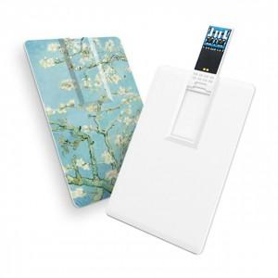

【상세/제작정보】

【인쇄/포장옵션】 | 풀칼라 / 포장지포장

【공급단가】 | 수량 | 100~ | 300~ | 500~ | 1,000~ | 3,000~
*VAT별도 | 16GB | 5,010원 | 4,930원 | 4,800원 | 4,720원 | 4,600원
 | 32GB | 6,430원 | 6,320원 | 6,160원 | 6,060원 | 5,900원
 | 34GB | 7,520원 | 7,400원 | 7,210원 | 7,080원 | 6,900원
 | 128GB | 15,160원 | 14,910원 | 14,530원 | 14,270원 | 13,890원

【상품 URL】 | https://dev.easy1.co.kr:443/src/goods_detail.php?gdno=18486

